CLASSIC (интерьер и улица)
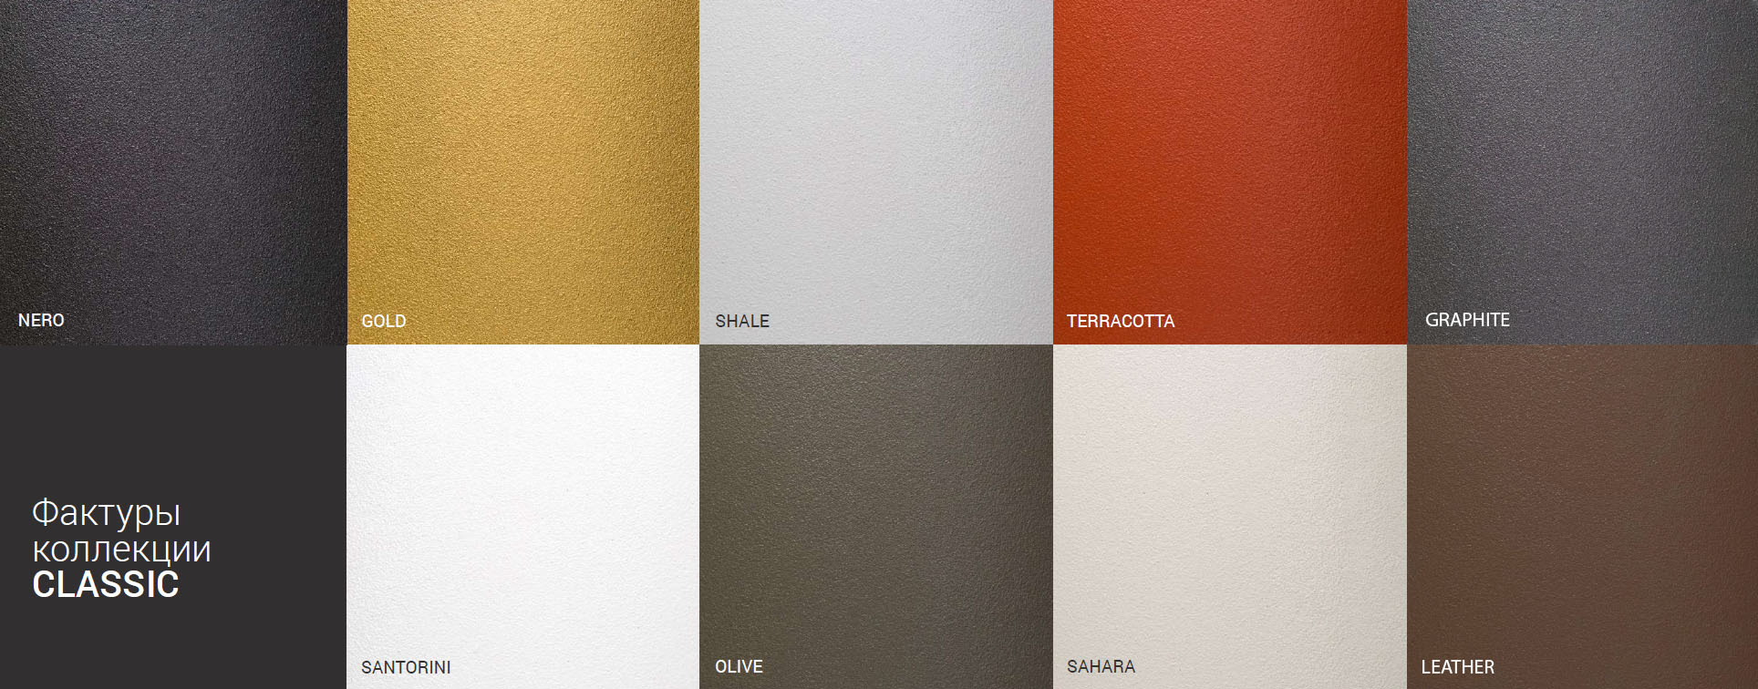
Кашпо для использования в помещениях и на улице
Фото | Форма | Размер | Вес | Литраж | РУБ\шт
 | CUBE
 | CUBE | 30 x 30 x 30 | 2 | 35 | 9801
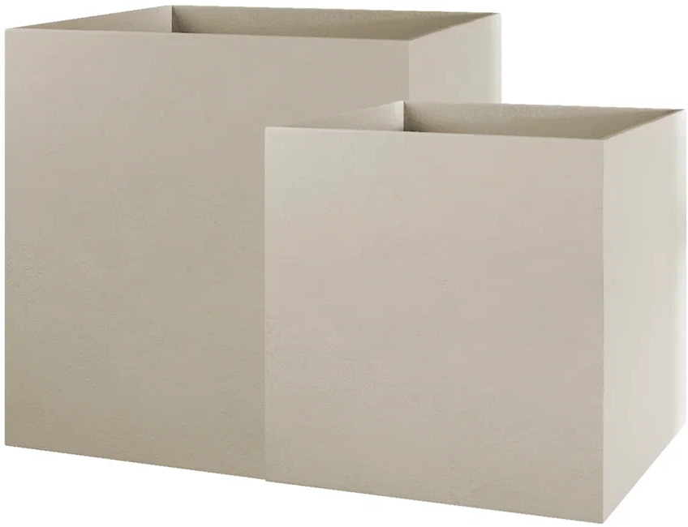
 | CUBE | 40 x 40 x 40 | 5 | 65 | 14289
 | CUBE | 50 х 50 х 50 | 7 | 125 | 22132
1.1 | CUBE | 60 х 60 х 60 | 13 | 215 | 31713
 | CUBE | 70 х 70 х 70 | 16 | 343 | 53801
 | CUBE | 80 х 80 х 80 | 18 | 510 | 70785
 | CUBE | 90 х 90 х 90 | 20 | 729 | 89298
 | CUBE | 100 х 100 х 100 | 25 | 1000 | 111078
 | COLONNA |  |  |  | 0
 | COLONNA | 20 х 20 х 120 | 5 | 27 | 21780
 | COLONNA | 30 х 30 х 90 | 8 | 80 | 26136
 | COLONNA | 40 х 40 х 80 | 12 | 128 | 22110
 | CONIC |  |  |  | 0
 | CONIC | 30 х 30 х 50 | 4 | 32 | 13068
 | CONIC | 40 x 40 x 70 | 7 | 85 | 23958
 | CONUS |  |  |  | 0
 | CONUS | D41 H57 | 5 | 55 | 15246
 | CONUS | D39 H60 | 6 | 60 | 16335
 | CONUS | D40 H80 | 7 | 85 | 19602
 | CONUS | D48 H60 | 5 | 91 | 20691
 | CONUS | D50 H69 | 7 | 102 | 28754
 | CONUS | D50 H90 | 10 | 150 | 30932
 | CONUS | D60 H171 | 16.5 | 450 | 130680
 | BARREL |  |  |  | 0
 | BARREL | D41 H60 | 6 | 80 | 18513
 | BARREL | D44 H48 | 5 | 62 | 15246
 | CONE |  |  |  | 0
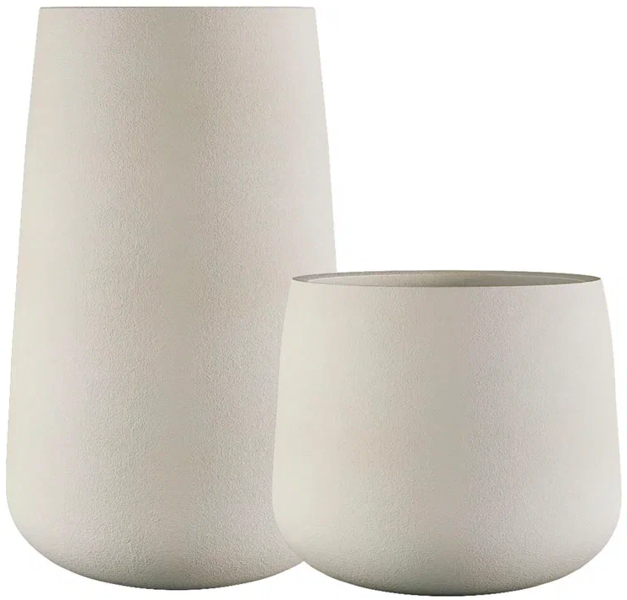
 | CONE | D24 H26 | 1 | 4 | 5445
 | CONE | D32 H36 | 2 | 33 | 10021
 | CONE | D38 H41 | 4 | 55 | 14157
 | CONE | D38 H60 | 5.5 | 90 | 20691
 | CONE | D60 H41 | 6 | 125 | 23958
 | CONE | D50 H55 | 6 | 115 | 23958
 | CONE | D36 H75 | 8 | 110 | 25047
 | CIGAR |  |  |  | 0
 | CIGAR | D25 H70 | 5 | 43 | 15246
 | CIGAR | D41 H50 | 6 | 78 | 18513
 | CIGAR | D37 H78 | 6 | 98 | 21340
 | CIGAR | D41 H91 | 10 | 155 | 32230
 | BALCONY |  |  |  | 0
 | BALCONY | 40 х 15 х 15 | 1.5 | 9 | 6534
 | BALCONY | 40 х 20 х 20 | 2 | 16 | 6534
 | BALCONY | 60 х 20 х 20 | 3 | 24 | 8712
 | BALCONY | 80 х 15 х 15 | 2 | 18 | 8932
 | BALCONY | 80 х 20 х 20 | 4 | 32 | 10890
 | DEVIDER |  |  |  | 0
 | DEVIDER | 60 х 30 х 50 | 8 | 100 | 23958
 | DEVIDER | 80 х 30 х 50 | 10 | 120 | 31581
 | DEVIDER | 60 x 35 x 80 | 12 | 170 | 37895
 | DEVIDER | 100 х 40 х 50 | 16 | 280 | 39204
 | DEVIDER | 90 x 35 x 70 | 15 | 220 | 41162
 | OVAL |  |  |  | 0
 | OVAL | D30 H41 | 3 | 30 | 9801
 | OVAL | D45 H66 | 7 | 105 | 22869
 | OVAL | D41 H82 | 8 | 117 | 26136
 | OVAL | D53 H78 | 7.7 | 175 | 31581
 | OVAL | D60 H88 | 12 | 260 | 41382
 | TOPPER |  |  |  | 0
 | TOPPER | D40 H40 | 4 | 47 | 12199
 | TOPPER | D40 H60 | 6 | 65 | 17424
 | TOPPER | D40 H90 | 8 | 110 | 26136
 | DUET |  |  |  | 0
 | DUET | D41 H82 | 8 | 110 | 28314
 | DUET | D41 H104 | 10 | 130 | 35937
 | CYLINDER |  |  |  | 0
 | CYLINDER | D20 H20 | 1 | 6 | 4543
 | CYLINDER | D25 H25 | 1.5 | 12 | 5445
 | CYLINDER | D30 H30 | 2 | 21 | 8712
 | CYLINDER | D30 H60 | 4 | 42 | 13937
 | CYLINDER | D40 H40 | 4 | 50 | 14157
 | CYLINDER | D45 H45 | 5 | 70 | 17424
 | CYLINDER | D40 H80 | 8 | 100 | 22539
 | CYLINDER | D50 H65 | 8 | 125 | 27225
 | CYLINDER | D45 H80 | 9 | 125 | 28314
 | CYLINDER XL |  |  |  | 0
 | CYLINDER XL | D70 H45 | 9 | 140 | 30492
 | CYLINDER XL | D70 H75 | 14 | 275 | 45738
 | CYLINDER XL | D80 H85 | 16 | 420 | 57717
 | CYLINDER XL | D100 H105 | 25 | 810 | 88209
 | BOWL |  |  |  | 0
 | BOWL | D52 H29 | 2.8 | 45 | 10890
 | BOWL | D65 H36 | 4.2 | 85 | 16335
 | BOWL | D80 H45 | 8 | 170 | 28314
 | VASE3 |  |  |  | 0
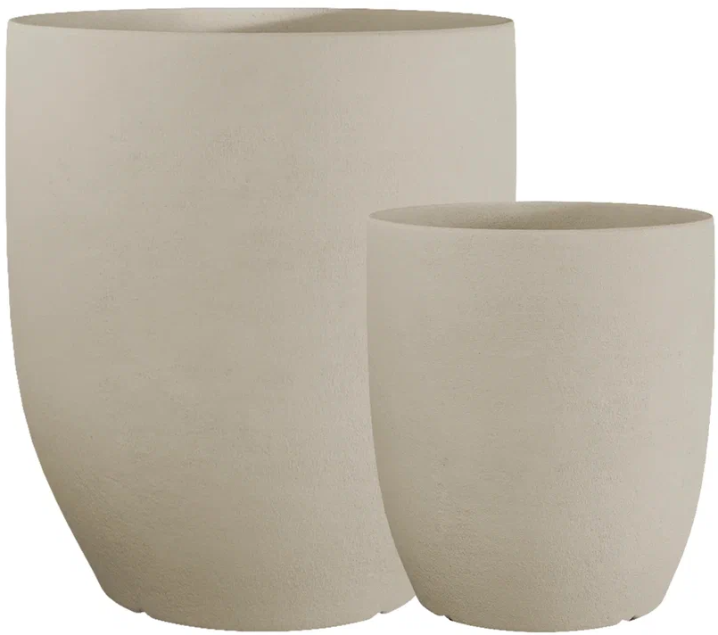
 | VASE3 | D30 H32 | 2 | 19 | 9152
 | VASE3 | D40 H45 | 4 | 45 | 13068
 | VASE3 | D50 H55 | 5 | 90 | 19602
 | VASE3 | D60 H65 | 7 | 150 | 33440
 | VASE3 | D75 H82 | 10.5 | 300 | 49654
 | VASE3 | D90 H95 | 18 | 475 | 76450
 | UPON |  |  |  | 0
 | UPON | D45 H35 | 3 | 40 | 10450
 | UPON | D55 H45 | 5 | 75 | 16335
 | UPON | D65 H55 | 8 | 130 | 23958
 | UPON | D75 H65 | 10 | 205 | 31581
 | UPON | D85 H75 | 14 | 305 | 41382
 | CRATER |  |  |  | 0
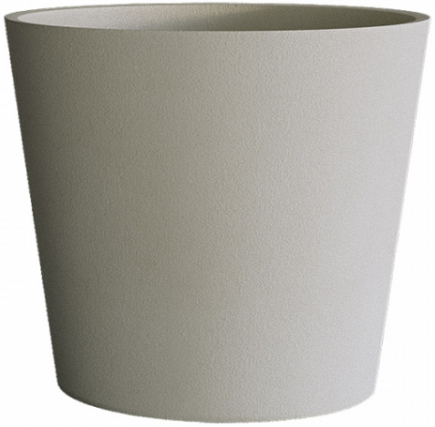
 | CRATER | D20 H16 | 0.5 | 4 | 4796
 | CRATER | D30 H24 | 2 | 13 | 5445
 | CRATER | D40 H35 | 3 | 33 | 9801
 | CRATER | D50 H40 | 5 | 60 | 14806
 | CRATER | D50 H75 | 7 | 110 | 25047
 | CRATER | D60 H50 | 7 | 110 | 21780
 | CRATER | D60 H90 | 10 | 190 | 35937
 | CRATER | D100 H110 | 25 | 635 | 111078
 | BANSAI |  |  |  | 0
 | BANSAI | D50 H20 | 2 | 25 | 11440
 | BANSAI | D74 H28 | 4 | 70 | 18293
 | BANSAI | D79 H30 | 4.7 | 100 | 21439

COLOR (интерьер)
Кашпо для использования ТОЛЬКО в помещении
Фото | Форма | Размер | Вес | Литраж | РУБ\шт
 | CUBE
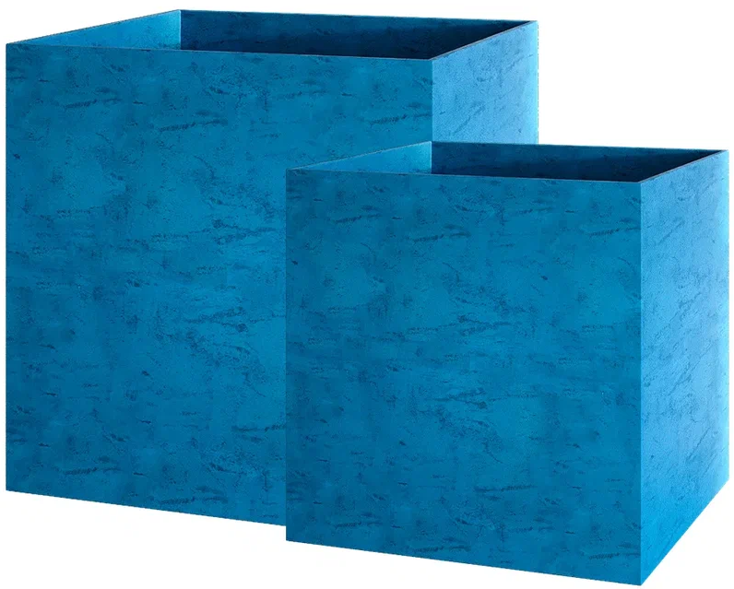
 | CUBE | 30 x 30 x 30 | 2 | 35 | 11077
 | CUBE | 40 x 40 x 40 | 5 | 65 | 16159
 | CUBE | 50 х 50 х 50 | 7 | 125 | 24992
 | CUBE | 60 х 60 х 60 | 13 | 215 | 35838
 | CUBE | 70 х 70 х 70 | 16 | 343 | 60786
 | CUBE | 80 х 80 х 80 | 18 | 510 | 79992
 | CUBE | 90 х 90 х 90 | 20 | 729 | 100914
 | CUBE | 100 х 100 х 100 | 25 | 1000 | 125521
 | COLONNA |  |  |  | 0
 | COLONNA | 20 х 20 х 120 | 5 | 27 | 24607
 | COLONNA | 30 х 30 х 90 | 8 | 80 | 29535
 | COLONNA | 40 х 40 х 80 | 12 | 128 | 24992
 | CONIC |  |  |  | 0
 | CONIC | 30 х 30 х 50 | 4 | 32 | 14773
 | CONIC | 40 x 40 x 70 | 7 | 85 | 27082
 | CONUS |  |  |  | 0
 | CONUS | D41 H57 | 5 | 55 | 17226
 | CONUS | D39 H60 | 6 | 60 | 18469
 | CONUS | D40 H80 | 7 | 85 | 22154
 | CONUS | D48 H60 | 5 | 91 | 23375
 | CONUS | D50 H69 | 7 | 102 | 32494
 | CONUS | D50 H90 | 10 | 150 | 34947
 | CONUS | D60 H171 | 16.5 | 450 | 147620
 | BARREL |  |  |  | 0
 | BARREL | D41 H60 | 6 | 80 | 20922
 | BARREL | D44 H48 | 5 | 62 | 17226
 | CONE |  |  |  | 0
 | CONE | D24 H26 | 1 | 4 | 6160
 | CONE | D32 H36 | 2 | 33 | 11297
 | CONE | D38 H41 | 4 | 55 | 15994
 | CONE | D38 H60 | 5.5 | 90 | 23375
 | CONE | D60 H41 | 6 | 125 | 27082
 | CONE | D50 H55 | 6 | 115 | 27082
 | CONE | D36 H75 | 8 | 110 | 28303
 | CIGAR |  |  |  | 0
 | CIGAR | D25 H70 | 5 | 43 | 17226
 | CIGAR | D41 H50 | 6 | 78 | 20922
 | CIGAR | D37 H78 | 6 | 98 | 24123
 | CIGAR | D41 H91 | 10 | 155 | 36421
 | BALCONY |  |  |  | 0
 | BALCONY | 40 х 15 х 15 | 1.5 | 9 | 7392
 | BALCONY | 40 х 20 х 20 | 2 | 16 | 7392
 | BALCONY | 60 х 20 х 20 | 3 | 24 | 9845
 | BALCONY | 80 х 15 х 15 | 2 | 18 | 10087
 | BALCONY | 80 х 20 х 20 | 4 | 32 | 12309
 | DEVIDER |  |  |  | 0
 | DEVIDER | 60 х 30 х 50 | 8 | 100 | 27082
 | DEVIDER | 80 х 30 х 50 | 10 | 120 | 35684
 | DEVIDER | 60 x 35 x 80 | 12 | 170 | 42823
 | DEVIDER | 100 х 40 х 50 | 16 | 280 | 44297
 | DEVIDER | 90 x 35 x 70 | 15 | 220 | 46508
 | OVAL |  |  |  | 0
 | OVAL | D30 H41 | 3 | 30 | 11088
 | OVAL | D45 H66 | 7 | 105 | 25850
 | OVAL | D41 H82 | 8 | 117 | 29535
 | OVAL | D53 H78 | 7.7 | 175 | 35684
 | OVAL | D60 H88 | 12 | 260 | 46772
 | TOPPER |  |  |  | 0
 | TOPPER | D40 H40 | 4 | 47 | 13783
 | TOPPER | D40 H60 | 6 | 65 | 19690
 | TOPPER | D40 H90 | 8 | 110 | 29535
 | DUET |  |  |  | 0
 | DUET | D41 H82 | 8 | 110 | 31988
 | DUET | D41 H104 | 10 | 130 | 40612
 | CYLINDER |  |  |  | 0
 | CYLINDER | D20 H20 | 1 | 6 | 5126
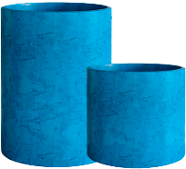
 | CYLINDER | D25 H25 | 1.5 | 12 | 6160
 | CYLINDER | D30 H30 | 2 | 21 | 9845
 | CYLINDER | D30 H60 | 4 | 42 | 15752
 | CYLINDER | D40 H40 | 4 | 50 | 15994
 | CYLINDER | D45 H45 | 5 | 70 | 19690
 | CYLINDER | D40 H80 | 8 | 100 | 25476
 | CYLINDER | D50 H65 | 8 | 125 | 30767
 | CYLINDER | D45 H80 | 9 | 125 | 31988
 | CYLINDER XL |  |  |  | 0
 | CYLINDER XL | D70 H45 | 9 | 140 | 34463
 | CYLINDER XL | D70 H75 | 14 | 275 | 51678
 | CYLINDER XL | D80 H85 | 16 | 420 | 65219
 | CYLINDER XL | D100 H105 | 25 | 810 | 99682
 | BOWL |  |  |  | 0
 | BOWL | D52 H29 | 2.8 | 45 | 12309
 | BOWL | D65 H36 | 4.2 | 85 | 18469
 | BOWL | D80 H45 | 8 | 170 | 31988
 | VASE3 |  |  |  | 0
 | VASE3 | D30 H32 | 2 | 19 | 10329
 | VASE3 | D40 H45 | 4 | 45 | 14773
 | VASE3 | D50 H55 | 5 | 90 | 22143
 | VASE3 | D60 H65 | 7 | 150 | 37818
 | VASE3 | D75 H82 | 10.5 | 300 | 56122
 | VASE3 | D90 H95 | 18 | 475 | 86394
 | UPON |  |  |  | 0
 | UPON | D45 H35 | 3 | 40 | 11825
 | UPON | D55 H45 | 5 | 75 | 18469
 | UPON | D65 H55 | 8 | 130 | 27082
 | UPON | D75 H65 | 10 | 205 | 35684
 | UPON | D85 H75 | 14 | 305 | 46772
 | CRATER |  |  |  | 0
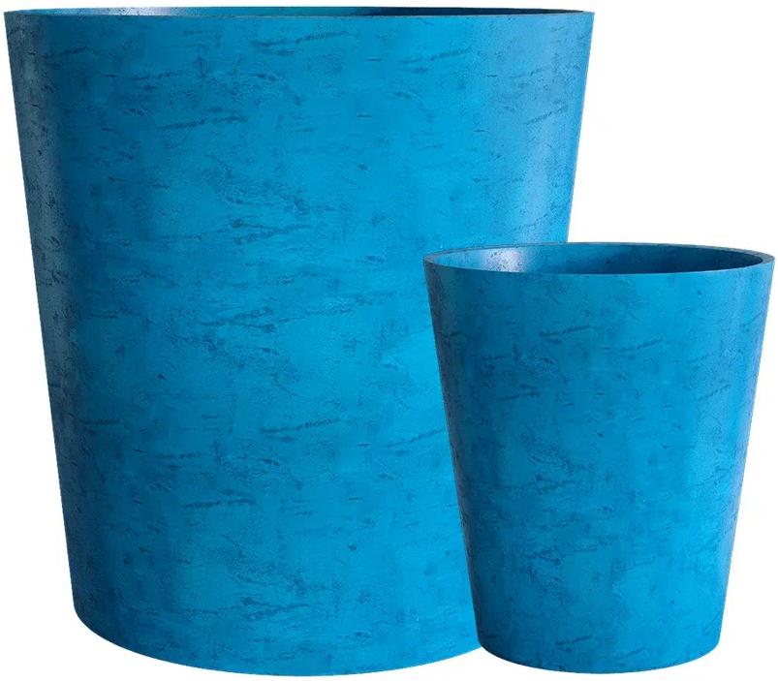
 | CRATER | D20 H16 | 0.5 | 4 | 5423
 | CRATER | D30 H24 | 2 | 13 | 6160
 | CRATER | D40 H35 | 3 | 33 | 11088
 | CRATER | D50 H40 | 5 | 60 | 16731
 | CRATER | D50 H75 | 7 | 110 | 24607
 | CRATER | D60 H50 | 7 | 110 | 28303
 | CRATER | D60 H90 | 10 | 190 | 40612
 | CRATER | D100 H110 | 25 | 635 | 125521
 | BANSAI |  |  |  | 0
 | BANSAI | D50 H20 | 2 | 25 | 12925
 | BANSAI | D74 H28 | 4 | 70 | 20691
 | BANSAI | D79 H30 | 4.7 | 100 | 24233

MIDNIGHT (интерьер)
Кашпо для использования ТОЛЬКО в помещении
Фото | Форма | Размер | Вес | Литраж | РУБ\шт
 | CUBE
 | CUBE | 30 x 30 x 30 | 2 | 35 | 11077
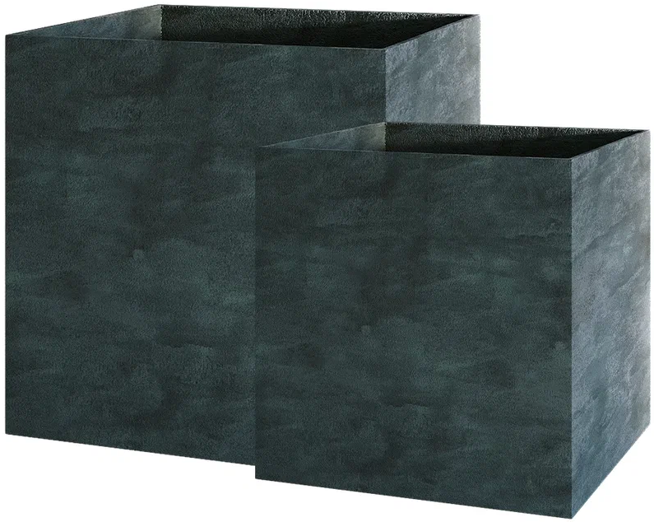
 | CUBE | 40 x 40 x 40 | 5 | 65 | 16159
 | CUBE | 50 х 50 х 50 | 7 | 125 | 24992
 | CUBE | 60 х 60 х 60 | 13 | 215 | 35838
 | CUBE | 70 х 70 х 70 | 16 | 343 | 60786
 | CUBE | 80 х 80 х 80 | 18 | 510 | 79992
 | CUBE | 90 х 90 х 90 | 20 | 729 | 100914
 | CUBE | 100 х 100 х 100 | 25 | 1000 | 125521
 | COLONNA |  |  |  | 0
 | COLONNA | 20 х 20 х 120 | 5 | 27 | 24607
 | COLONNA | 30 х 30 х 90 | 8 | 80 | 29535
 | COLONNA | 40 х 40 х 80 | 12 | 128 | 24992
 | CONIC |  |  |  | 0
 | CONIC | 30 х 30 х 50 | 4 | 32 | 14773
 | CONIC | 40 x 40 x 70 | 7 | 85 | 27082
 | CONUS |  |  |  | 0
 | CONUS | D41 H57 | 5 | 55 | 17226
 | CONUS | D39 H60 | 6 | 60 | 18469
 | CONUS | D40 H80 | 7 | 85 | 22154
 | CONUS | D48 H60 | 5 | 91 | 23375
 | CONUS | D50 H69 | 7 | 102 | 32494
 | CONUS | D50 H90 | 10 | 150 | 34947
 | CONUS | D60 H171 | 16.5 | 450 | 147620
 | BARREL |  |  |  | 0
 | BARREL | D41 H60 | 6 | 80 | 20922
 | BARREL | D44 H48 | 5 | 62 | 17226
 | CONE |  |  |  | 0
 | CONE | D24 H26 | 1 | 4 | 6160
 | CONE | D32 H36 | 2 | 33 | 11297
 | CONE | D38 H41 | 4 | 55 | 15994
 | CONE | D38 H60 | 5.5 | 90 | 23375
 | CONE | D60 H41 | 6 | 125 | 27082
 | CONE | D50 H55 | 6 | 115 | 27082
 | CONE | D36 H75 | 8 | 110 | 28303
 | CIGAR |  |  |  | 0
 | CIGAR | D25 H70 | 5 | 43 | 17226
 | CIGAR | D41 H50 | 6 | 78 | 20922
 | CIGAR | D37 H78 | 6 | 98 | 24123
 | CIGAR | D41 H91 | 10 | 155 | 36421
 | BALCONY |  |  |  | 0
 | BALCONY | 40 х 15 х 15 | 1.5 | 9 | 7392
 | BALCONY | 40 х 20 х 20 | 2 | 16 | 7392
 | BALCONY | 60 х 20 х 20 | 3 | 24 | 9845
 | BALCONY | 80 х 15 х 15 | 2 | 18 | 10087
 | BALCONY | 80 х 20 х 20 | 4 | 32 | 12309
 | DEVIDER |  |  |  | 0
 | DEVIDER | 60 х 30 х 50 | 8 | 100 | 27082
 | DEVIDER | 80 х 30 х 50 | 10 | 120 | 35684
 | DEVIDER | 60 x 35 x 80 | 12 | 170 | 42823
 | DEVIDER | 100 х 40 х 50 | 16 | 280 | 44297
 | DEVIDER | 90 x 35 x 70 | 15 | 220 | 46508
 | OVAL |  |  |  | 0
 | OVAL | D30 H41 | 3 | 30 | 11088
 | OVAL | D45 H66 | 7 | 105 | 25850
 | OVAL | D41 H82 | 8 | 117 | 29535
 | OVAL | D53 H78 | 7.7 | 175 | 35684
 | OVAL | D60 H88 | 12 | 260 | 46772
 | TOPPER |  |  |  | 0
 | TOPPER | D40 H40 | 4 | 47 | 13783
 | TOPPER | D40 H60 | 6 | 65 | 19690
 | TOPPER | D40 H90 | 8 | 110 | 29535
 | DUET |  |  |  | 0
 | DUET | D41 H82 | 8 | 110 | 31988
 | DUET | D41 H104 | 10 | 130 | 40612
 | CYLINDER |  |  |  | 0
 | CYLINDER | D20 H20 | 1 | 6 | 5126
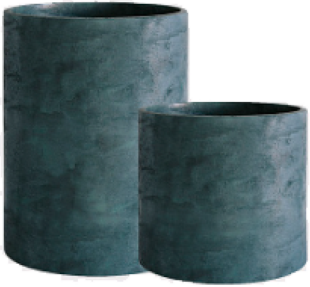
 | CYLINDER | D25 H25 | 1.5 | 12 | 6160
 | CYLINDER | D30 H30 | 2 | 21 | 9845
 | CYLINDER | D30 H60 | 4 | 42 | 15752
 | CYLINDER | D40 H40 | 4 | 50 | 15994
 | CYLINDER | D45 H45 | 5 | 70 | 19690
 | CYLINDER | D40 H80 | 8 | 100 | 25476
 | CYLINDER | D50 H65 | 8 | 125 | 30767
 | CYLINDER | D45 H80 | 9 | 125 | 31988
 | CYLINDER XL |  |  |  | 0
 | CYLINDER XL | D70 H45 | 9 | 140 | 34463
 | CYLINDER XL | D70 H75 | 14 | 275 | 51678
 | CYLINDER XL | D80 H85 | 16 | 420 | 65219
 | CYLINDER XL | D100 H105 | 25 | 810 | 99682
 | BOWL |  |  |  | 0
 | BOWL | D52 H29 | 2.8 | 45 | 12309
 | BOWL | D65 H36 | 4.2 | 85 | 18469
 | BOWL | D80 H45 | 8 | 170 | 31988
 | VASE3 |  |  |  | 0
 | VASE3 | D30 H32 | 2 | 19 | 10329
 | VASE3 | D40 H45 | 4 | 45 | 14773
 | VASE3 | D50 H55 | 5 | 90 | 22143
 | VASE3 | D60 H65 | 7 | 150 | 37818
 | VASE3 | D75 H82 | 10.5 | 300 | 56122
 | VASE3 | D90 H95 | 18 | 475 | 86394
 | UPON |  |  |  | 0
 | UPON | D45 H35 | 3 | 40 | 11825
 | UPON | D55 H45 | 5 | 75 | 18469
 | UPON | D65 H55 | 8 | 130 | 27082
 | UPON | D75 H65 | 10 | 205 | 35684
 | UPON | D85 H75 | 14 | 305 | 46772
 | CRATER |  |  |  | 0
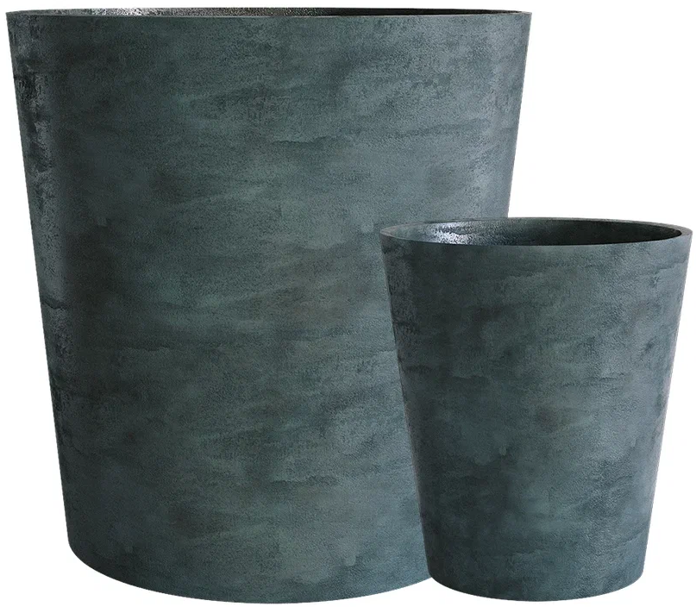
 | CRATER | D20 H16 | 0.5 | 4 | 5423
 | CRATER | D30 H24 | 2 | 13 | 6160
 | CRATER | D40 H35 | 3 | 33 | 11088
 | CRATER | D50 H40 | 5 | 60 | 16731
 | CRATER | D50 H75 | 7 | 110 | 24607
 | CRATER | D60 H50 | 7 | 110 | 28303
 | CRATER | D60 H90 | 10 | 190 | 40612
 | CRATER | D100 H110 | 25 | 635 | 125521
 | BANSAI |  |  |  | 0
 | BANSAI | D50 H20 | 2 | 25 | 12925
 | BANSAI | D74 H28 | 4 | 70 | 20691
 | BANSAI | D79 H30 | 4.7 | 100 | 24233

SURFACE (интерьер)
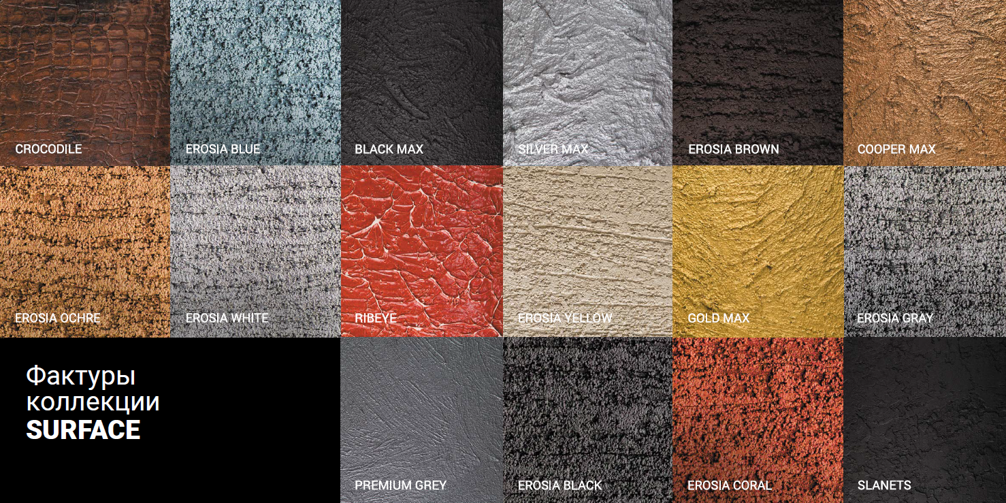
Кашпо для использования ТОЛЬКО в помещении
Фото | Форма | Размер | Вес | Литраж | РУБ\шт
 | CUBE
 | CUBE | 30 x 30 x 30 | 2 | 35 | 11275
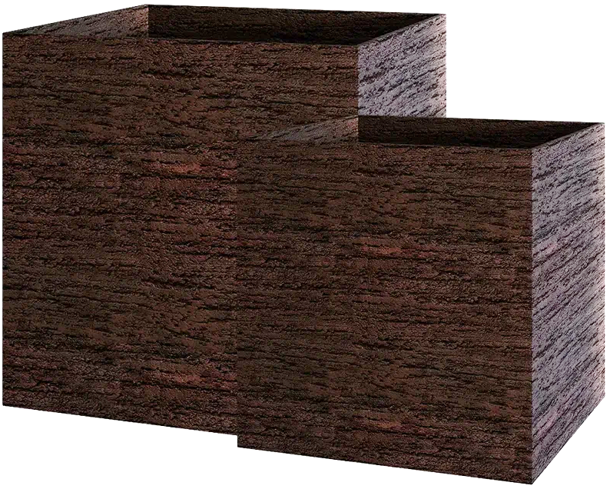
 | CUBE | 40 x 40 x 40 | 5 | 65 | 16434
 | CUBE | 50 х 50 х 50 | 7 | 125 | 25454
 | CUBE | 60 х 60 х 60 | 13 | 215 | 36465
 | CUBE | 70 х 70 х 70 | 16 | 343 | 61864
 | CUBE | 80 х 80 х 80 | 18 | 510 | 81411
 | CUBE | 90 х 90 х 90 | 20 | 729 | 102696
 | CUBE | 100 х 100 х 100 | 25 | 1000 | 127743
 | COLONNA |  |  |  | 0
 | COLONNA | 20 х 20 х 120 | 5 | 27 | 25047
 | COLONNA | 30 х 30 х 90 | 8 | 80 | 30052
 | COLONNA | 40 х 40 х 80 | 12 | 128 | 25421
 | CONIC |  |  |  | 0
 | CONIC | 30 х 30 х 50 | 4 | 32 | 15026
 | CONIC | 40 x 40 x 70 | 7 | 85 | 27555
 | CONUS |  |  |  | 0
 | CONUS | D41 H57 | 5 | 55 | 17534
 | CONUS | D39 H60 | 6 | 60 | 18788
 | CONUS | D40 H80 | 7 | 85 | 22539
 | CONUS | D48 H60 | 5 | 91 | 23804
 | CONUS | D50 H69 | 7 | 102 | 33066
 | CONUS | D50 H90 | 10 | 150 | 35574
 | CONUS | D60 H171 | 16.5 | 450 | 150282
 | BARREL |  |  |  | 0
 | BARREL | D41 H60 | 6 | 80 | 21296
 | BARREL | D44 H48 | 5 | 62 | 17534
 | CONE |  |  |  | 0
 | CONE | D24 H26 | 1 | 4 | 6270
 | CONE | D32 H36 | 2 | 33 | 11517
 | CONE | D38 H41 | 4 | 55 | 16291
 | CONE | D38 H60 | 5.5 | 90 | 23804
 | CONE | D60 H41 | 6 | 125 | 27555
 | CONE | D50 H55 | 6 | 115 | 27555
 | CONE | D36 H75 | 8 | 110 | 28809
 | CIGAR |  |  |  | 0
 | CIGAR | D25 H70 | 5 | 43 | 17534
 | CIGAR | D41 H50 | 6 | 78 | 21296
 | CIGAR | D37 H78 | 6 | 98 | 24552
 | CIGAR | D41 H91 | 10 | 155 | 37070
 | BALCONY |  |  |  | 0
 | BALCONY | 40 х 15 х 15 | 1.5 | 9 | 7513
 | BALCONY | 40 х 20 х 20 | 2 | 16 | 7513
 | BALCONY | 60 х 20 х 20 | 3 | 24 | 10021
 | BALCONY | 80 х 15 х 15 | 2 | 18 | 10274
 | BALCONY | 80 х 20 х 20 | 4 | 32 | 12529
 | DEVIDER |  |  |  | 0
 | DEVIDER | 60 х 30 х 50 | 8 | 100 | 27555
 | DEVIDER | 80 х 30 х 50 | 10 | 120 | 36322
 | DEVIDER | 60 x 35 x 80 | 12 | 170 | 43582
 | DEVIDER | 100 х 40 х 50 | 16 | 280 | 45089
 | DEVIDER | 90 x 35 x 70 | 15 | 220 | 47333
 | OVAL |  |  |  | 0
 | OVAL | D30 H41 | 3 | 30 | 11275
 | OVAL | D45 H66 | 7 | 105 | 26301
 | OVAL | D41 H82 | 8 | 117 | 30107
 | OVAL | D53 H78 | 7.7 | 175 | 36322
 | OVAL | D60 H88 | 12 | 260 | 47586
 | TOPPER |  |  |  | 0
 | TOPPER | D40 H40 | 4 | 47 | 14025
 | TOPPER | D40 H60 | 6 | 65 | 20042
 | TOPPER | D40 H90 | 8 | 110 | 30052
 | DUET |  |  |  | 0
 | DUET | D41 H82 | 8 | 110 | 32560
 | DUET | D41 H104 | 10 | 130 | 41338
 | CYLINDER |  |  |  | 0
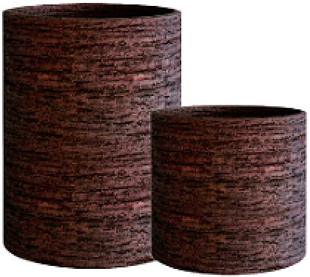
 | CYLINDER | D20 H20 | 1 | 6 | 5214
 | CYLINDER | D25 H25 | 1.5 | 12 | 6270
 | CYLINDER | D30 H30 | 2 | 21 | 10021
 | CYLINDER | D30 H60 | 4 | 42 | 16038
 | CYLINDER | D40 H40 | 4 | 50 | 16291
 | CYLINDER | D45 H45 | 5 | 70 | 20042
 | CYLINDER | D40 H80 | 8 | 100 | 25927
 | CYLINDER | D50 H65 | 8 | 125 | 31317
 | CYLINDER | D45 H80 | 9 | 125 | 32560
 | CYLINDER XL |  |  |  | 0
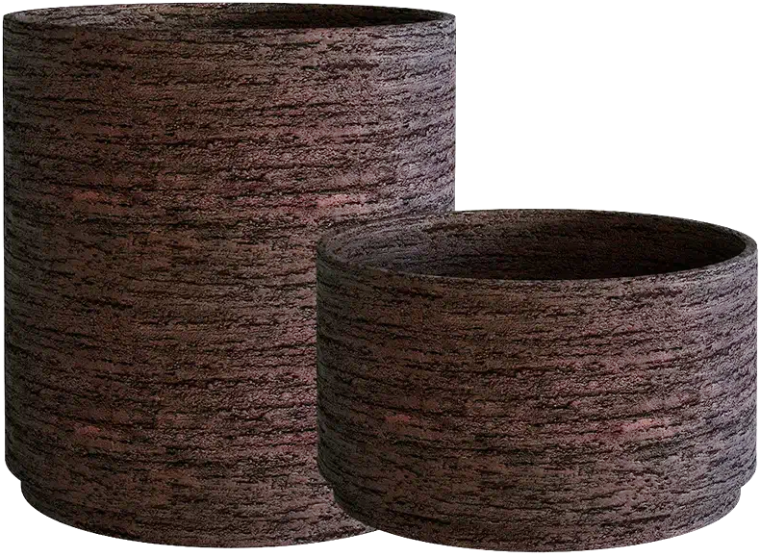
 | CYLINDER XL | D70 H45 | 9 | 140 | 35068
 | CYLINDER XL | D70 H75 | 14 | 275 | 52602
 | CYLINDER XL | D80 H85 | 16 | 420 | 66385
 | CYLINDER XL | D100 H105 | 25 | 810 | 101442
 | BOWL |  |  |  | 0
 | BOWL | D52 H29 | 2.8 | 45 | 12529
 | BOWL | D65 H36 | 4.2 | 85 | 18788
 | BOWL | D80 H45 | 8 | 170 | 32560
 | VASE3 |  |  |  | 0
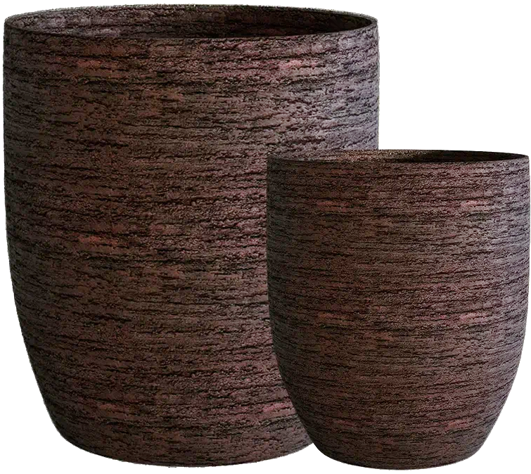
 | VASE3 | D30 H32 | 2 | 19 | 10516
 | VASE3 | D40 H45 | 4 | 45 | 15026
 | VASE3 | D50 H55 | 5 | 90 | 22539
 | VASE3 | D60 H65 | 7 | 150 | 38478
 | VASE3 | D75 H82 | 10.5 | 300 | 57101
 | VASE3 | D90 H95 | 18 | 475 | 87923
 | UPON |  |  |  | 0
 | UPON | D45 H35 | 3 | 40 | 12023
 | UPON | D55 H45 | 5 | 75 | 18788
 | UPON | D65 H55 | 8 | 130 | 27555
 | UPON | D75 H65 | 10 | 205 | 36322
 | UPON | D85 H75 | 14 | 305 | 47586
 | CRATER |  |  |  | 0
 | CRATER | D20 H16 | 0.5 | 4 | 5522
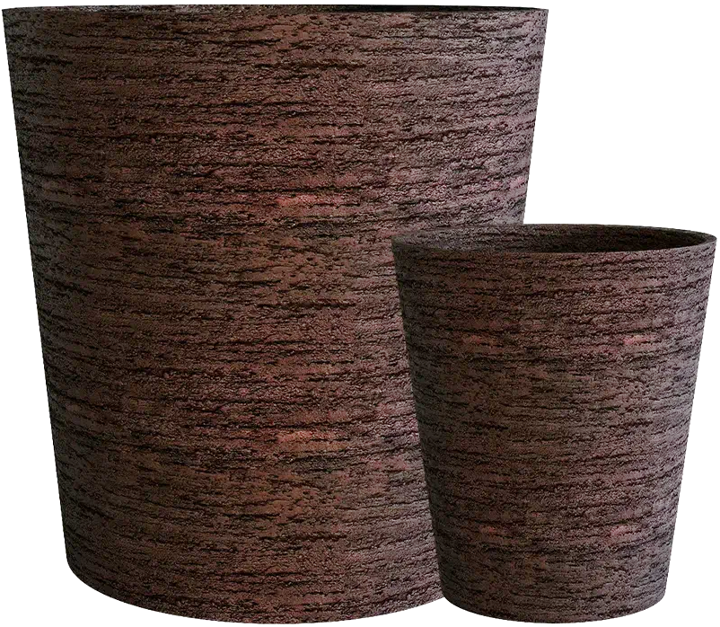
 | CRATER | D30 H24 | 2 | 13 | 6270
 | CRATER | D40 H35 | 3 | 33 | 11275
 | CRATER | D50 H40 | 5 | 60 | 17039
 | CRATER | D50 H75 | 7 | 110 | 25047
 | CRATER | D60 H50 | 7 | 110 | 28809
 | CRATER | D60 H90 | 10 | 190 | 41338
 | CRATER | D100 H110 | 25 | 635 | 127743
 | BANSAI |  |  |  | 0
 | BANSAI | D50 H20 | 2 | 25 | 13156
 | BANSAI | D74 H28 | 4 | 70 | 21043
 | BANSAI | D79 H30 | 4.7 | 100 | 24662

CONCRETE (интерьер)
Кашпо для использования ТОЛЬКО в помещении
Фото | Форма | Размер | Вес | Литраж | РУБ\шт
 | CUBE
 | CUBE | 30 x 30 x 30 | 2 | 35 | 11759
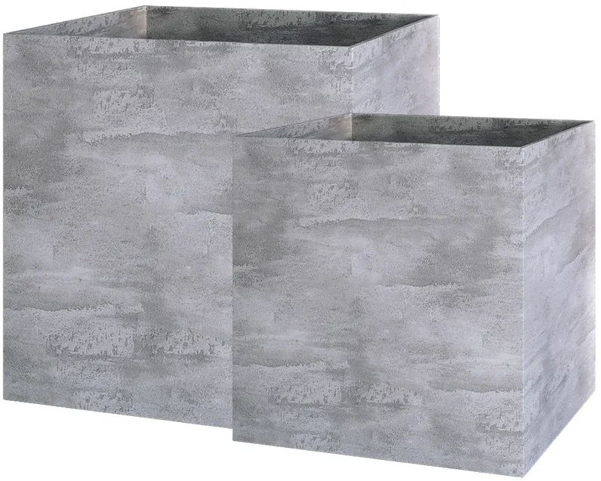
 | CUBE | 40 x 40 x 40 | 5 | 65 | 17149
 | CUBE | 50 х 50 х 50 | 7 | 125 | 26565
 | CUBE | 60 х 60 х 60 | 13 | 215 | 38060
 | CUBE | 70 х 70 х 70 | 16 | 343 | 64570
 | CUBE | 80 х 80 х 80 | 18 | 510 | 84942
 | CUBE | 90 х 90 х 90 | 20 | 729 | 107162
 | CUBE | 100 х 100 х 100 | 25 | 1000 | 133298
 | COLONNA |  |  |  | 0
 | COLONNA | 20 х 20 х 120 | 5 | 27 | 26136
 | COLONNA | 30 х 30 х 90 | 8 | 80 | 31361
 | COLONNA | 40 х 40 х 80 | 12 | 128 | 26532
 | CONIC |  |  |  | 0
 | CONIC | 30 х 30 х 50 | 4 | 32 | 15686
 | CONIC | 40 x 40 x 70 | 7 | 85 | 28754
 | CONUS |  |  |  | 0
 | CONUS | D41 H57 | 5 | 55 | 18293
 | CONUS | D39 H60 | 6 | 60 | 19602
 | CONUS | D40 H80 | 7 | 85 | 23518
 | CONUS | D48 H60 | 5 | 91 | 24827
 | CONUS | D50 H69 | 7 | 102 | 34496
 | CONUS | D50 H90 | 10 | 150 | 37114
 | CONUS | D60 H171 | 16.5 | 450 | 158510
 | BARREL |  |  |  | 0
 | BARREL | D41 H60 | 6 | 80 | 22220
 | BARREL | D44 H48 | 5 | 62 | 18293
 | CONE |  |  |  | 0
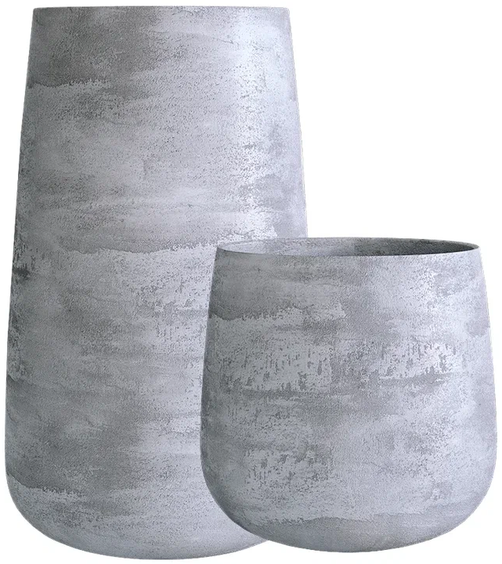
 | CONE | D24 H26 | 1 | 4 | 6534
 | CONE | D32 H36 | 2 | 33 | 12023
 | CONE | D38 H41 | 4 | 55 | 16984
 | CONE | D38 H60 | 5.5 | 90 | 24827
 | CONE | D60 H41 | 6 | 125 | 28754
 | CONE | D50 H55 | 6 | 115 | 28754
 | CONE | D36 H75 | 8 | 110 | 30052
 | CIGAR |  |  |  | 0
 | CIGAR | D25 H70 | 5 | 43 | 18293
 | CIGAR | D41 H50 | 6 | 78 | 22220
 | CIGAR | D37 H78 | 6 | 98 | 25619
 | CIGAR | D41 H91 | 10 | 155 | 38687
 | BALCONY |  |  |  | 0
 | BALCONY | 40 х 15 х 15 | 1.5 | 9 | 7843
 | BALCONY | 40 х 20 х 20 | 2 | 16 | 7843
 | BALCONY | 60 х 20 х 20 | 3 | 24 | 10450
 | BALCONY | 80 х 15 х 15 | 2 | 18 | 10714
 | BALCONY | 80 х 20 х 20 | 4 | 32 | 13068
 | DEVIDER |  |  |  | 0
 | DEVIDER | 60 х 30 х 50 | 8 | 100 | 28754
 | DEVIDER | 80 х 30 х 50 | 10 | 120 | 37895
 | DEVIDER | 60 x 35 x 80 | 12 | 170 | 45485
 | DEVIDER | 100 х 40 х 50 | 16 | 280 | 47047
 | DEVIDER | 90 x 35 x 70 | 15 | 220 | 49401
 | OVAL |  |  |  | 0
 | OVAL | D30 H41 | 3 | 30 | 11759
 | OVAL | D45 H66 | 7 | 105 | 27445
 | OVAL | D41 H82 | 8 | 117 | 31361
 | OVAL | D53 H78 | 7.7 | 175 | 37895
 | OVAL | D60 H88 | 12 | 260 | 49654
 | TOPPER |  |  |  | 0
 | TOPPER | D40 H40 | 4 | 47 | 14641
 | TOPPER | D40 H60 | 6 | 65 | 20911
 | TOPPER | D40 H90 | 8 | 110 | 31361
 | DUET |  |  |  | 0
 | DUET | D41 H82 | 8 | 110 | 33979
 | DUET | D41 H104 | 10 | 130 | 43120
 | CYLINDER |  |  |  | 0
 | CYLINDER | D20 H20 | 1 | 6 | 5445
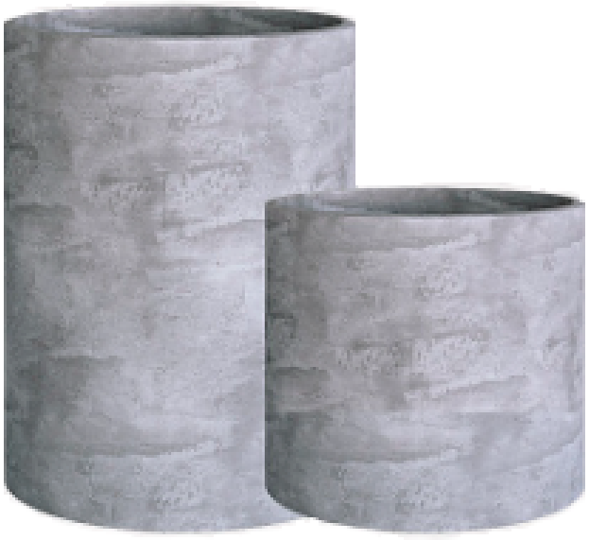
 | CYLINDER | D25 H25 | 1.5 | 12 | 6534
 | CYLINDER | D30 H30 | 2 | 21 | 10450
 | CYLINDER | D30 H60 | 4 | 42 | 16731
 | CYLINDER | D40 H40 | 4 | 50 | 16984
 | CYLINDER | D45 H45 | 5 | 70 | 20911
 | CYLINDER | D40 H80 | 8 | 100 | 27060
 | CYLINDER | D50 H65 | 8 | 125 | 32670
 | CYLINDER | D45 H80 | 9 | 125 | 33979
 | CYLINDER XL |  |  |  | 0
 | CYLINDER XL | D70 H45 | 9 | 140 | 36586
 | CYLINDER XL | D70 H75 | 14 | 275 | 54890
 | CYLINDER XL | D80 H85 | 16 | 420 | 69256
 | CYLINDER XL | D100 H105 | 25 | 810 | 105853
 | BOWL |  |  |  | 0
 | BOWL | D52 H29 | 2.8 | 45 | 13068
 | BOWL | D65 H36 | 4.2 | 85 | 19602
 | BOWL | D80 H45 | 8 | 170 | 33979
 | VASE3 |  |  |  | 0
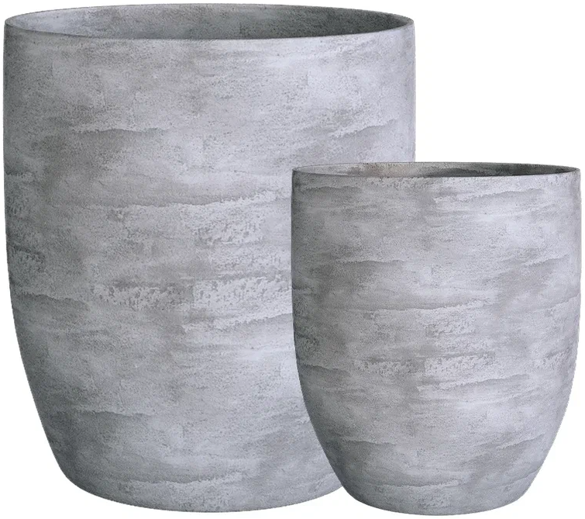
 | VASE3 | D30 H32 | 2 | 19 | 10978
 | VASE3 | D40 H45 | 4 | 45 | 15686
 | VASE3 | D50 H55 | 5 | 90 | 23518
 | VASE3 | D60 H65 | 7 | 150 | 40150
 | VASE3 | D75 H82 | 10.5 | 300 | 35398
 | VASE3 | D90 H95 | 18 | 475 | 91740
 | UPON |  |  |  | 0
 | UPON | D45 H35 | 3 | 40 | 12551
 | UPON | D55 H45 | 5 | 75 | 19602
 | UPON | D65 H55 | 8 | 130 | 28754
 | UPON | D75 H65 | 10 | 205 | 37895
 | UPON | D85 H75 | 14 | 305 | 49654
 | CRATER |  |  |  | 0
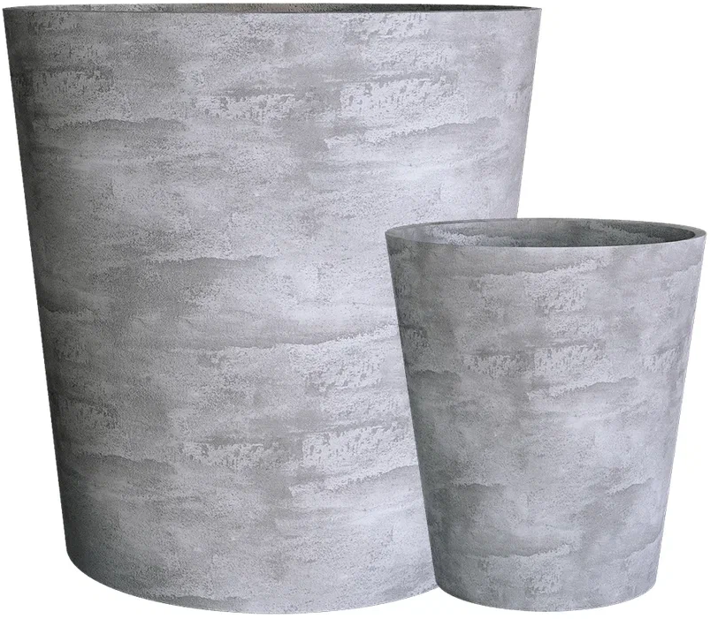
 | CRATER | D20 H16 | 0.5 | 4 | 5753
 | CRATER | D30 H24 | 2 | 13 | 6534
 | CRATER | D40 H35 | 3 | 33 | 11759
 | CRATER | D50 H40 | 5 | 60 | 17897
 | CRATER | D50 H75 | 7 | 110 | 26136
 | CRATER | D60 H50 | 7 | 110 | 30052
 | CRATER | D60 H90 | 10 | 190 | 43120
 | CRATER | D100 H110 | 25 | 635 | 133298
 | BANSAI |  |  |  | 0
 | BANSAI | D50 H20 | 2 | 25 | 13717
 | BANSAI | D74 H28 | 4 | 70 | 21967
 | BANSAI | D79 H30 | 4.7 | 100 | 25729

МАФ
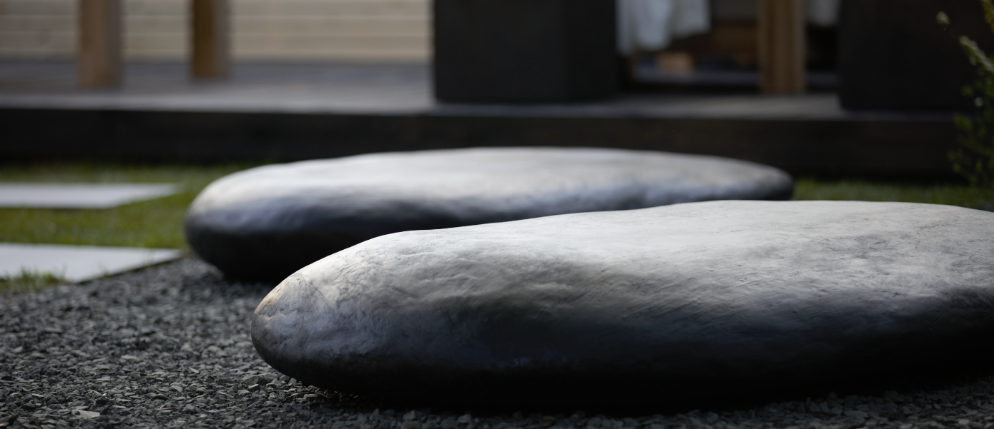

Фото | Название | Описание | РУБ\шт с упаковкой
 | Валун
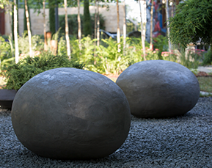 | Камень - валун XL | Размер: 80х60х50 Цена за 1 шт. Размер - ориентировочный и каждый раз может немного отличаться. Возможно изготовление камней по индивидуальным размерам. | 39930
 | Камень - валун XXL | Размер: 110х80х60 Цена за 1 шт. Размер - ориентировочный и каждый раз может немного отличаться. Возможно изготовление камней по индивидуальным размерам. | 47916
 | Гигантская галька
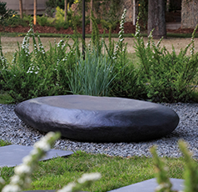 | Камень-галька XL | Размер: 100х50х30 см Цена за 1 шт. Размер - ориентировочный и каждый раз может немного отличаться. Возможно изготовление камней по индивидуальным размерам. | 63888
 | Камень-галька XXL | Размер: 150х100х30 см Цена за 1 шт. Размер - ориентировочный и каждый раз может немного отличаться. Возможно изготовление камней по индивидуальным размерам. | 79860
 | Скамья Python bench
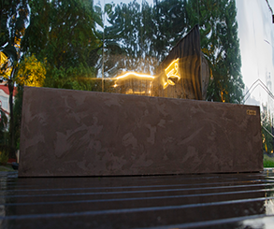
 | Python bench | Габариты: 100х50х60 см. Примерный вес: 40 кг Материал: бетон Деревянная седушка: опция | 50820
 | Python bench XL | Габариты: 150х50х60 см. Примерный вес: 60 кг Материал: бетон Деревянная седушка: опция | 58080
 | Скамья с подсветкой
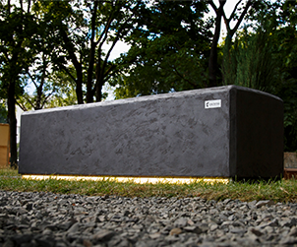 | Stonehenge bench | Габариты: 100х50х60 см. Примерный вес: 40 кг Материал: бетон Свет: LED-лента, диммируемый | 79057
 | Stonehenge bench XL | Габариты: 150х50х60 см. Примерный вес: 60 кг Материал: бетон Свет: LED-лента, диммируемый | 87846
 | Скамья Python bench
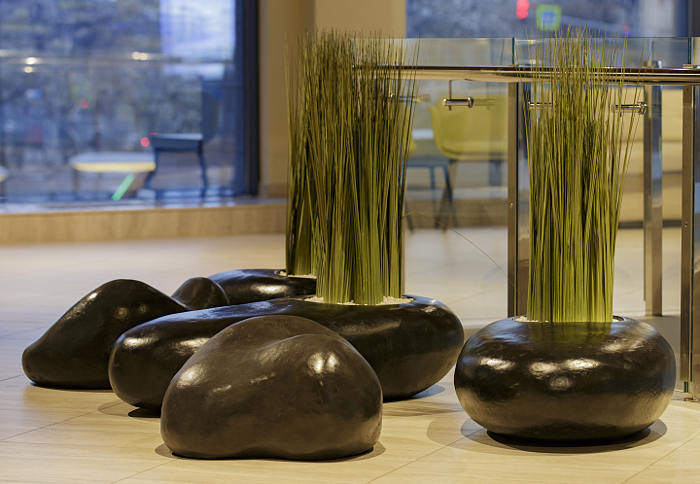 | Камень интерьерный | Габариты: 70х60х23 см. Примерный вес: 10 кг Материал: бетон | 39930
 | Камень-кашпо | Габариты: 100х80х60 см. Примерный вес: 20 кг Материал: бетон | 44726
Все МАФы - под изготовление. Срок - от 3-х недель

